Тест-кейс Кимсанбаев
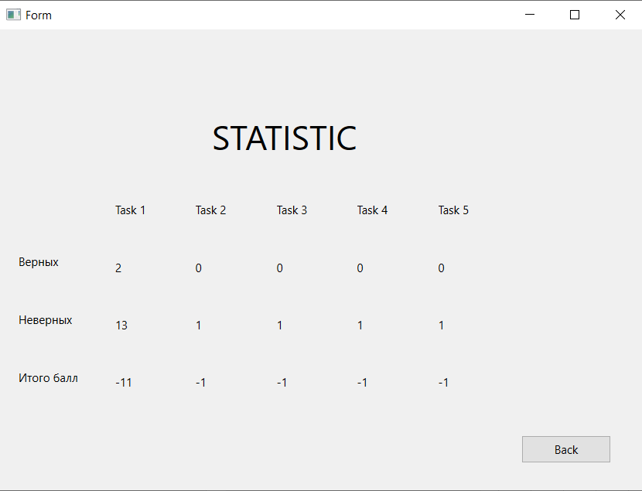
 | Наименование: | Кнопка статистики |  |  | №: | Z 01, Z 02, Z 03, Z 04, Z 05, Z06, Z 22
 | Описание: | Тест-кейс для проверки получения статистики по выполненным задачам |  |  | Статус:
 |  |  |  |  | Дефекты №:
 | Тестировщик: | Овезов Бегенч |  |  | Дата: | от 26.06.2023

 | Начальные условия:
 | <список параметров> | <соответствующие значения> | <отметка о проверке при выполнении кейса>

4 | шагов | Число шагов по статусам: | 4 | 0 | 0 | % Complete: | 100%
Шаг | Действие | Ожидаемый результат | Pass | Fail | N/A | Фактический результат | № дефекта
1 | Запустить приложение ABESS-Project | Открытие приложения ABESS-Project | x |  |  | Приложение ABESS-Project открылось
2 | Выбрать в меню Task 1, Task 2, task 3, Task 4, Task 5 | Вывод задания на экран | x |  |  | Задание выводится на экран
3 | Ввести в поле ответа ответ | Обновление базы данных | x |  |  | База данных обновилась
4 | По окончанию прохождения всех заданий нажать на кнопку "Check statistic". | Вывод статистики по выполненным заданиям на экран | x |  |  | Статистика выводится на экран

 | Список значений: | 12541
 |  | 249612
 |  | 42615
 |  | {2,4,6}; {3,5,7}; {2,5,7}
 |  | {2,4,6}; {3,4,8}
 |  | {4,1,4}; {2,5,7}

 |  | {3,5}; {1,5}; {2,4}
 |  | {2,4}; {3,5}; {2,7}
 |  | {2,8}; {5,7}
 |  | {1,4,5}; {4,1,5}
 |  | {5,4,1}; {4,5,1}
 |  | {8,7}; {2,3}

 |  | {2,4,5}; {2,5,4}
 |  | {4,3,5}; {1,3,5}
 |  | {1,6,8}; {2,4}

